상품제안서
모락 단델2 RFID차단 가죽 여권지갑 | 상품코드: S43138

 |  |  |  |  |  |  | 02-713-8555 | www.synergygift.co.kr
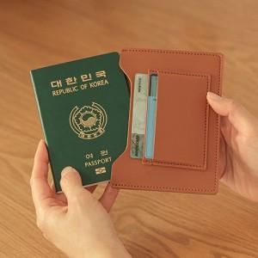 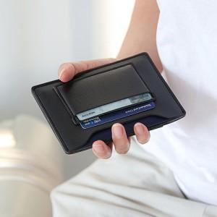 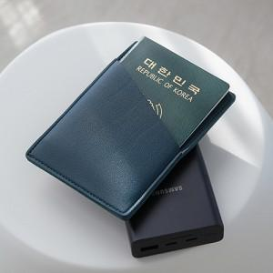

【상세/제작정보】 | 해외여행의 필수품, 개인정보 복제 걱정 없는 안티스키밍 슬림 여권 지갑

【인쇄/포장옵션】 | 레이저 / OPP(비닐)

【공급단가】 | 수량 | 50~ | 100~ | 300~ | 1,000~ | 3,000~
*VAT별도 | 단가 | 4,550원 | 4,440원 | 4,300원 | 4,090원 | 3,950원

【상품 URL】 | https://www.synergygift.co.kr:443/src/goods_detail.php?gdno=43138

